Yasemin
 | YASEMİN

 |  |  |  | Toplam Yatırım |  |  |  | Satış |  | NET TL
 | 2024-03-22 |  |  |  |  |  |  |  |  | 100.42
 | 2023-12-13
 | 100.00 |  | Toplam | 6,960.29 |  |  |  | 6,960.29 |  | 100.42 | -%6.26
 | 1.00 |  | Mevcut | 5,997.08 |  |  |  | 5,531.83 |  | -465.25 | -%7.76 | -%9 | -%4
 |  |  | Satılan | 770.44 |  |  |  | 1,338.92 |  | 565.67 | %73.42 |  | %22

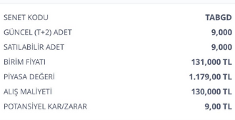
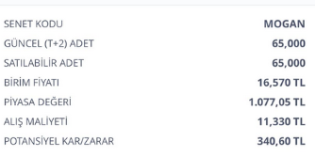
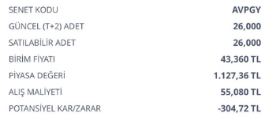
 | ALIŞ | ALIŞ | ALIŞ | ALIŞ | SATIŞ | SATIŞ | SATIŞ | SATIŞ | FARK | FARK | GÜN | GÜN | AY
Açıklama | tarih | adet | birim fiyat | Tutar | Tarih2 | Miktar | Fiyat | Tutar3 | Miktar3 | Tutar2 | Mktr | % | %

Mevcut |  |  |  |  |  |  |  |  |  |  |  |  | Mevcut | -465.25

AVPGY Halka Arz | 2023-12-13 | 26.00 | 55.08 | 1,432.08 | 2024-03-22 | 26.00 | 40.86 | 1,062.36 | -14.22 | -369.72 | 100 | -%26 | -%8
TABGD | 2023-12-13 | 9.00 | 130 | 1,170.00 | 2024-03-22 | 9.00 | 134.700000 | 1,212.30 | 4.70 | 42.30 | 100 | %4 | %1
TTE Fon | 2024-02-22 | 3500.00 | 0.97 | 3,395.00 | 2024-03-22 | 3500.00 | 0.930621 | 3,257.17 | -0.04 | -137.83 | 29 | -%4 | -%4 | -465.25

 |  |  |  |  |  |  |  |  |  |  |  | Satılan | NET | 565.67

Satılan

MOGAN halkaarz | 2024-02-28 | 68.00 | 11.33 | 770.44 | 2024-03-19 | 68.00 | 19.690000 | 1,338.92 | 8.36 | 568.48 | 20 | %74 | %111
MOGAN komisyon |  |  |  |  |  |  |  |  |  | -2.81
 |  |  |  |  |  |  |  |  |  |  |  |  |  | 565.67

